关系图
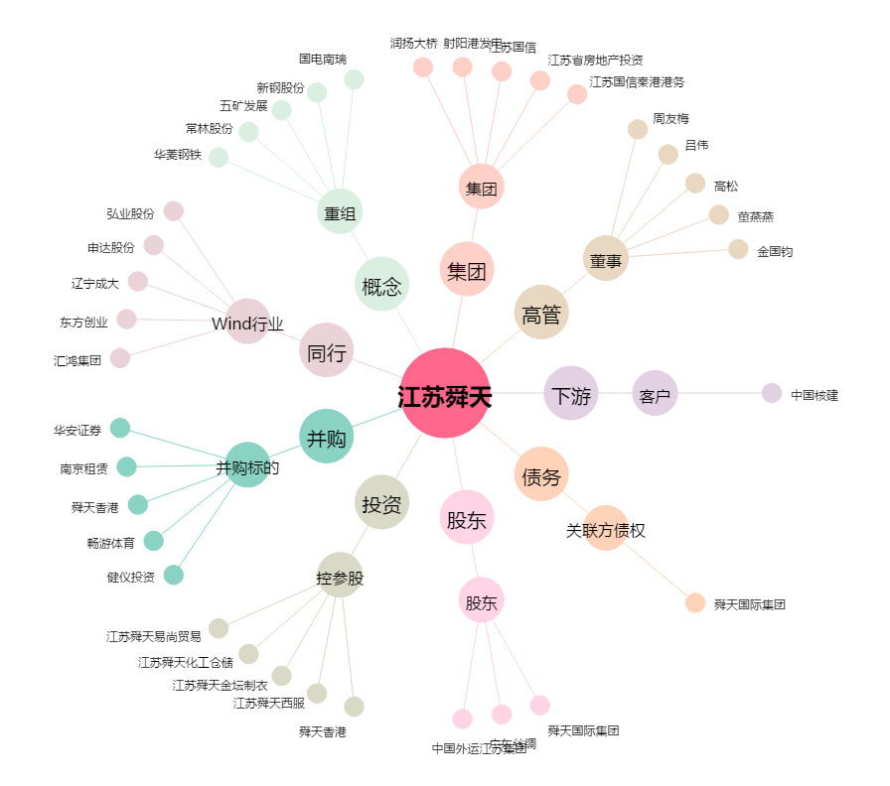
江苏舜天[600287.SH] - 关系概览图

